B26_1
durchschnittliche Steigerungsrate
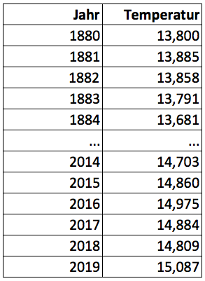
G = (g1 * g 2 * ...* gT) 1/T = ( IT / I0 ) 1/T

T = |  |  | Anzahl der Steigerungsraten
I0 = |  |  | Anfangswert
I139 = |  |  | Endwert

 |  | G = ( IT / I0 ) 1/T =

Þ | durchschnittliche Steigerungsrate

Zwischenergebnisse
T | 0
I0 | 0.000
I139 | 0.000
G | 0.00000
durchschn. Steigerungsrate | 0.00%

